Coef
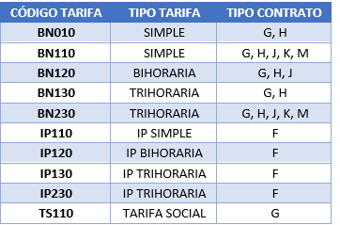
TARIFA | 1 | 2 | 3
SIMPLA | 1.16435
BIHORARIA | 1.18677 | 1.13296 |  |  | 1 | 2 | 3
TRIHORARIA | 1.20125 | 1.18097 | 1.13296 | BTN SIM | 1.16435
 |  |  |  | BTN BIH | 1.18677 | 1.13296
 |  |  |  | BTN TRI -20 | 1.20125 | 1.18097 | 1.13296
 |  |  |  | BTN TRI +20 | 1.20125 | 1.18097 | 1.13296
 |  |  |  | IP SIM | 1.16435
 |  |  |  | IP BIH | 1.18677 | 1.13296
 |  |  |  | IP TRI-20 | 1.20125 | 1.18097 | 1.13296
 |  |  |  | IP TRI+20 | 1.20125 | 1.18097 | 1.13296

